Sheet1
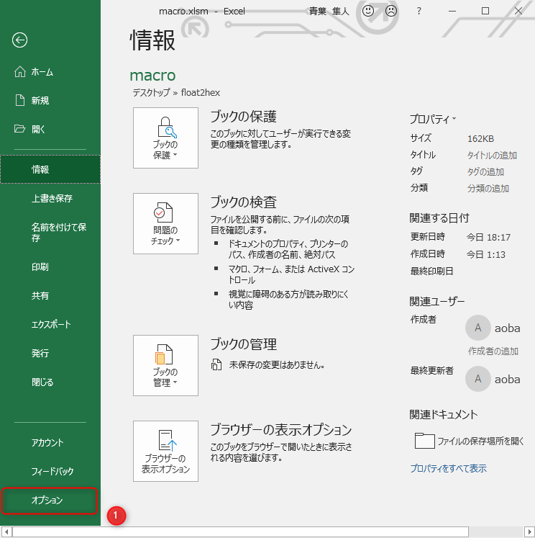
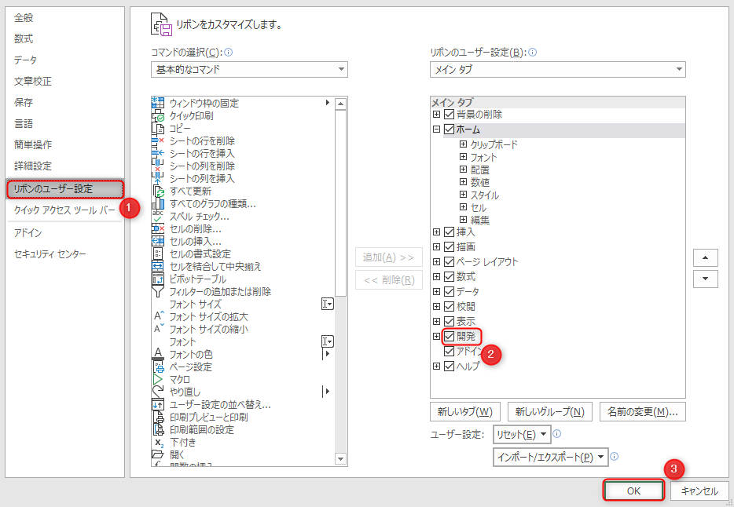
使い方
１． | マクロを有効化する | ２． | マクロを使用したいブックも開く | ３． | 変換したいセルを選択し、「開発」->「マクロ」から「float2hex」を実行
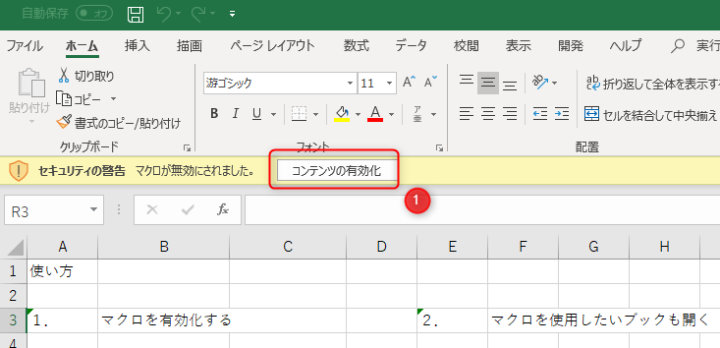
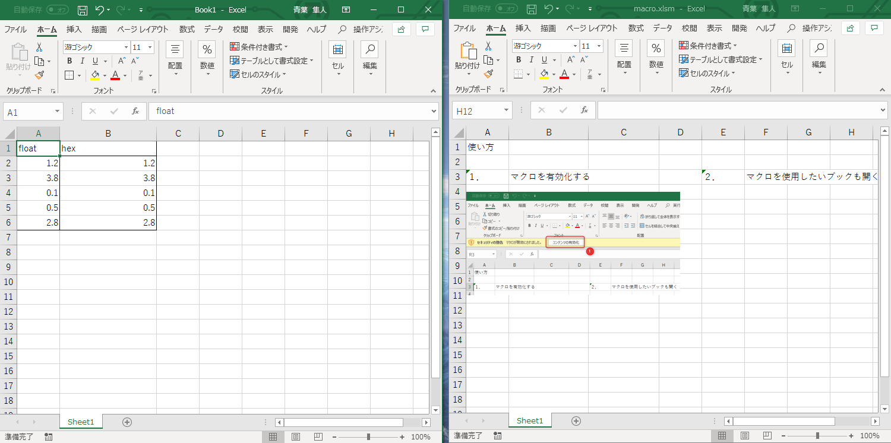
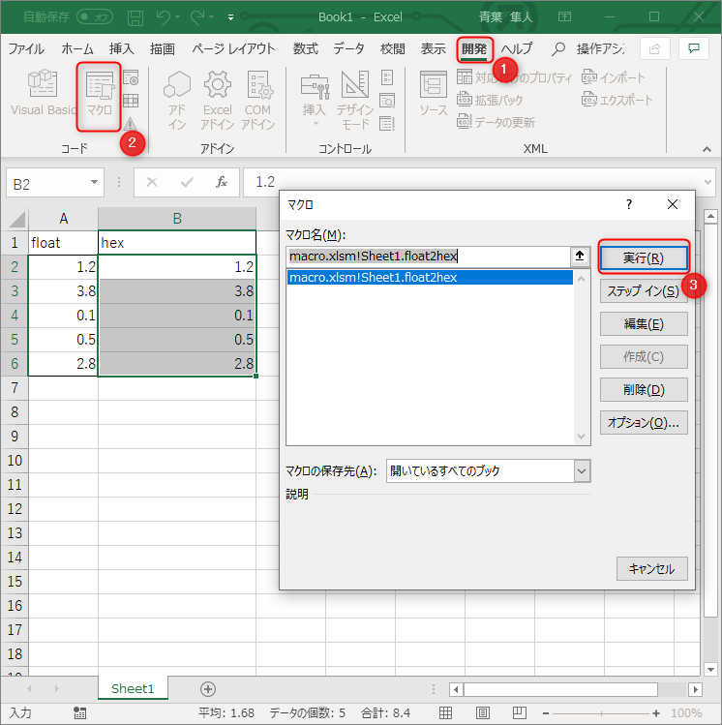
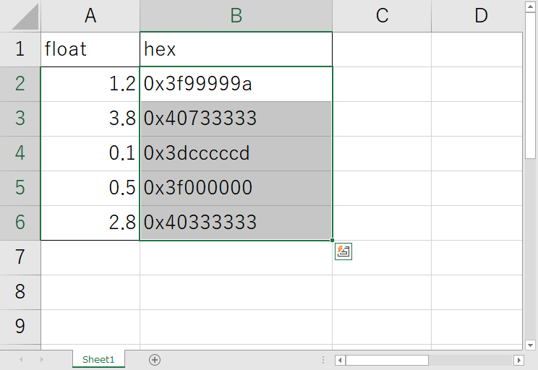

※「開発」タブの有効化

